상품제안서
걸이용 여행용 압축파우치 보조가방 | 상품코드: S36964

 |  |  |  |  |  |  | 02-713-8555 | www.synergygift.co.kr
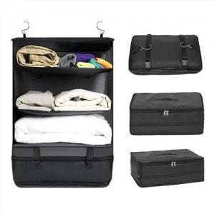

【상세/제작정보】

【인쇄/포장옵션】 | 실크 / OPP(비닐)

【공급단가】 | 수량 | 50~ | 100~ | 500~ | 1,000~ | 2,000~
*VAT별도 | 중형 | 13,500원 | 13,000원 | 12,500원 | 12,000원 | 11,700원
 | 대형 | 17,550원 | 16,900원 | 16,250원 | 15,600원 | 15,210원

【상품 URL】 | https://www.synergygift.co.kr:443/src/goods_detail.php?gdno=36964

